Budget AAP Recherche
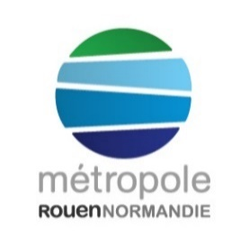 | DISPOSITIF RECHERCHE
 | Plan de financement prévisionnel

Les dépenses sont présentées en TTC sauf mention contraire signalée par le demandeur

Nature et intitulé des postes de dépenses | Nature de l'investissement et du fonctionnement | Coût | Recettes
 |  |  | Métropole | Etablissement | Autre
 |  |  |  |  | Structure | Montant
Rémunération de personnels non permanents en lien direct avec le projet | Détail 1
 | Détail …
Frais de mission des personnels non permanents embauchés pour le projet (déplacement, hébergement hors Métropole….) | Détail 1
 | Détail …
Frais pour l’accueil d’enseignants chercheurs étrangers (rémunération, frais de déplacement, hébergement) | Détail 1 |  |  |  |  |  | *
 | Détail …
Prestations de service non réalisables par le porteur en lien direct avec le projet (frais de communication, enquêtes ou travaux de terrain etc.) | Détail 1 |  |  |  |  |  | *
 | Détail …
Aide au montage de dossiers pour des AAP nationaux ou européens (frais de traduction, recrutement de cabinets, frais de déplacement, etc.) | Détail 1 |  |  |  |  |  | *
 | Détail …
Achat/divers consommables strictement nécessaires au projet Documentation | Détail 1
 | Détail …
Autre … | Détail 1
 | Détail …
Fonctionnement | Sous total | 0.00 € | 0.00 € | 0.00 € | 0.00 €
Matériels/Equipements scientifiques destinés directement au projet | Détail 1
 | Détail …
Aménagements immobiliers spécifiques | Détail 1
 | Détail …
Autre … | Détail 1
 | Détail …
Investissement | Sous total | 0.00 € | 0.00 € | 0.00 € | 0.00 €
Total Fonctionnement + Investissement |  | 0.00 € | 0.00 € | 0.00 € | 0.00 €
 |  |  | 0.00 €

 |  | Cadre réservé à l'administration
 |  | Fonctionnement | Montant
 |  |  | Taux
 |  | Investissement | Montant
 |  |  | Taux

